Bug
模块名称 | 按BUG严重程度（单位：个） |  |  |  |  | 总计（单位：个）
 | 严重 | 很高 | 高 | 中 | 低
登陆 |  |  | 1 | 2 |  | 3
个人信息 |  |  | 6 | 3 |  | 9
供应商 |  |  | 1 | 2 | 2 | 5
存放地点 |  |  |  | 2 | 1 | 3
资产借还
部门
资产类别
资产报废
品牌
报废方式
资产入库
合计（个） |  |  |  |  |  | 36

资产管理系统缺陷报告
缺陷编号 | 模块名称 | 摘要 | 描述 | 缺陷严重程度 | 提交人 | 附件说明
1 | 登陆页面 | 登录页面密码输入框没有做掩码处理 | 浏览器：谷歌 浏览器版本： 1、系统管理员账号密码输入登陆 | 中 | 01_01 | 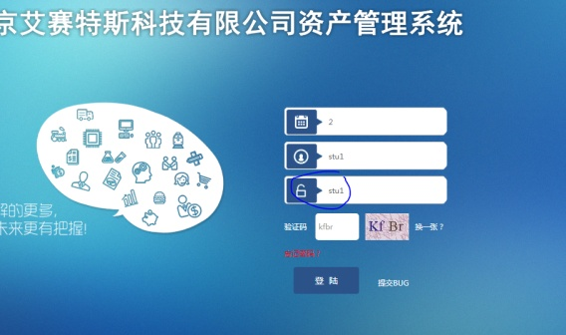
2 | 登陆页面 | 账号不区分大小写 | 浏览器：谷歌 浏览器版本： 1、系统管理员账号密码输入登陆 2、账号输入大小写与正确账号相反 | 高 | 01_01 | 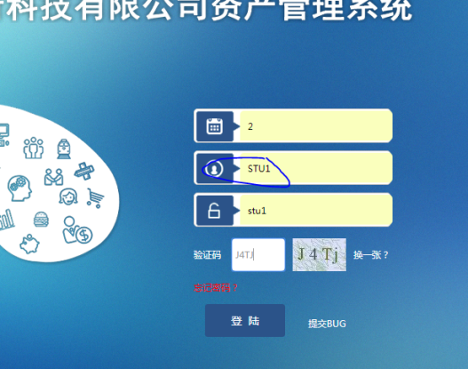
3 | 登陆页面 | 点击验证码区域验证码不进行切换 | 浏览器：谷歌 浏览器版本： 1、系统管理员账号密码输入登陆 2.点击验证码区域更换验证码失败 | 中 | 01_01 | 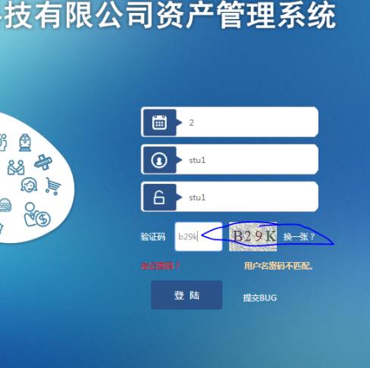
4 | 登陆页面 | 点击验证码换一张验证码不进行切换 | 浏览器：谷歌 浏览器版本： 1、系统管理员账号密码输入登陆 2.点击验证码换一张更换验证码失败 | 中 | 01_01 | 
5 | 个人信息 | 电话号码编辑可以小于11位 | 浏览器：谷歌 浏览器版本： 1、系统管理员账号密码输入登陆进入个人信息页面 2、个人信息电话号码编辑输入小于11位数字电话号码保存成功 | 中 | 01_01 | 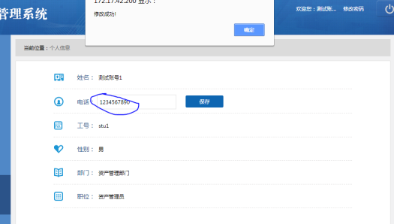
6 | 个人信息 | 电话号码编辑可以不是以1开头的数字 | 浏览器：谷歌 浏览器版本： 1、系统管理员账号密码输入登陆进入个人信息页面 2、个人信息电话号码编辑输入不是以1开头的11位数字电话号码保存成功 | 高 | 01_01 | 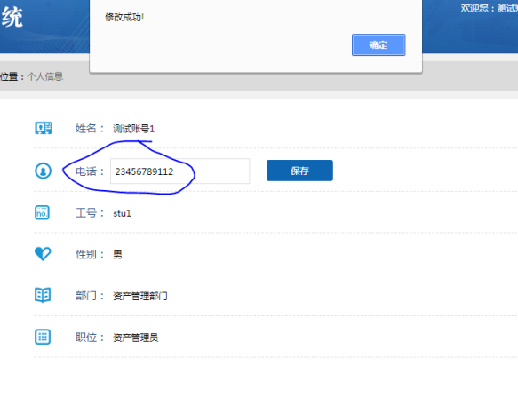
7 | 个人信息 | 电话号码里面可以输入特殊字符保存成功 | 浏览器：谷歌 浏览器版本： 1、系统管理员账号密码输入登陆进入个人信息页面 2、个人信息电话号码编辑输入11位带有特殊字符的数字电话号码保存成功 | 高 | 01_01 | 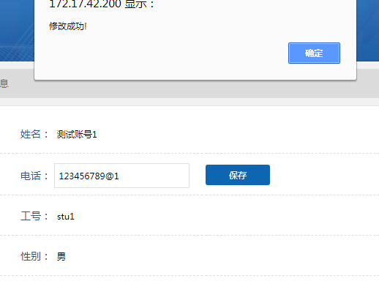
8 | 个人信息 | 电话号码里面可以输入特殊字符保存成功 | 浏览器：谷歌 浏览器版本： 1、系统管理员账号密码输入登陆进入个人信息页面 2、个人信息电话号码编辑输入11位带有字母的数字电话号码保存成功 | 高 | 01_01 | 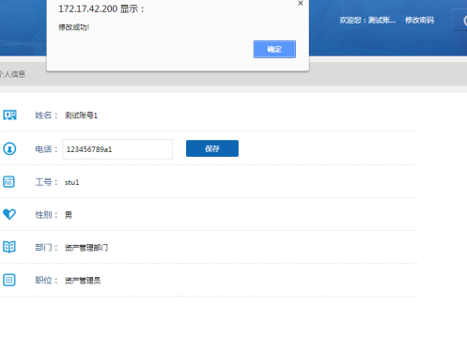
9 | 个人信息 | 电话号码里面可以输入特殊字符保存成功 | 浏览器：谷歌 浏览器版本： 1、系统管理员账号密码输入登陆进入个人信息页面 2、个人信息电话号码编辑输入11位带有中文的数字电话号码保存成功 | 高 | 01_01 | 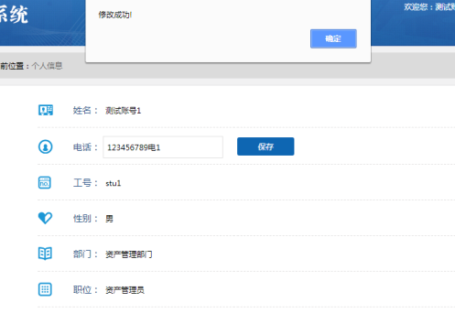
10 | 个人信息 | 密码修改可以小于6位 | 浏览器：谷歌 浏览器版本： 1、系统管理员账号密码输入登陆进入个人信息页面打开修改密码浮层 2、输入新密码小于6位保存成功 | 高 | 01_01 | 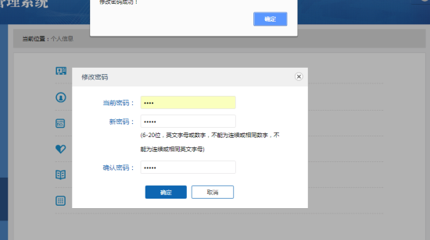
11 | 个人信息 | 密码修改新密码可以为6位连续数字 | 浏览器：谷歌 浏览器版本： 1、系统管理员账号密码输入登陆进入个人信息页面打开修改密码浮层 2、输入新密码可以为6位连续数字保存成功 | 中 | 01_01 | 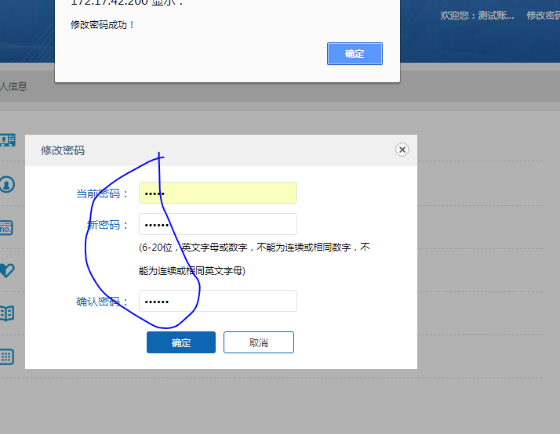
12 | 个人信息 | 密码修改新密码可以为6位连续字母 | 浏览器：谷歌 浏览器版本： 1、系统管理员账号密码输入登陆进入个人信息页面打开修改密码浮层 2、输入新密码可以为6位连续字母保存成功 | 中 | 01_01
12 | 个人信息 | 密码修改新密码可以为6位相同数字 | 浏览器：谷歌 浏览器版本： 1、系统管理员账号密码输入登陆进入个人信息页面打开修改密码浮层 2、输入新密码可以为6位相数字保存成功 | 高 | 01_01
13 | 个人信息 | 密码修改新密码可以为6位相同字母 | 浏览器：谷歌 浏览器版本： 1、系统管理员账号密码输入登陆进入个人信息页面打开修改密码浮层 2、输入新密码可以为6位相同字母保存成功 | 高 | 01_01
14 | 个人信息 | 输入错误的当前密码可以修改密码成功 | 浏览器：谷歌 浏览器版本： 1、系统管理员账号密码输入登陆进入个人信息页面打开修改密码浮层 2、当前密码输入时与正确当前输入密码不一致，新密码与确认密码一致就能修改密码成功 | 高 | 01_01 | 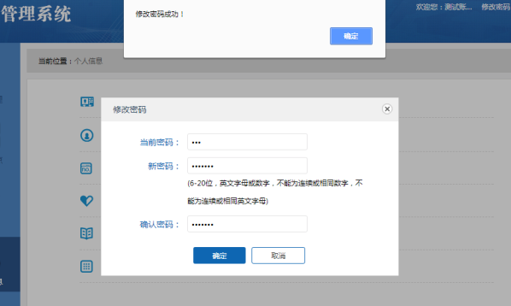
15 | 供应商 | 供应商页面资产管理员显示出超级管理员权限 | 浏览器：谷歌 浏览器版本： 1、系统管理员账号密码输入登陆进入供应商页面 2、系统管理员的新增，修改，禁用权限出现在资产管理员中 | 高 | 01_02 | 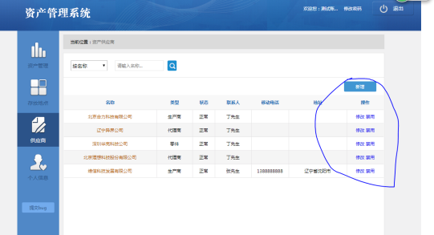
16 | 供应商 | 供应商查看详情页面显示错行 | 浏览器：谷歌 浏览器版本： 1、系统管理员账号密码输入登陆进入供应商页面 2点击供应商名称打开详情浮层，发现名称显示与所显示的名称不在同一行 | 低 | 01_02 | 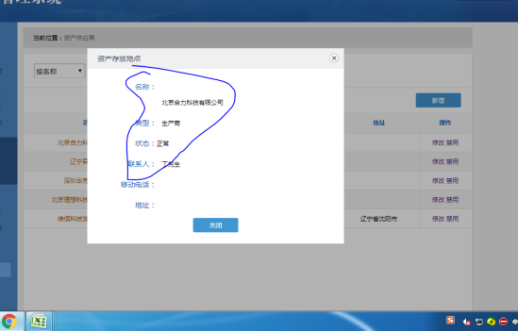
17 | 供应商 | 供应商列表电话号码，地址栏数据丢失 | 浏览器：谷歌 浏览器版本： 1、系统管理员账号密码输入登陆进入供应商页面 2、供应商列表电话号码，地址栏数据丢失18 | 中 | 01_02 | 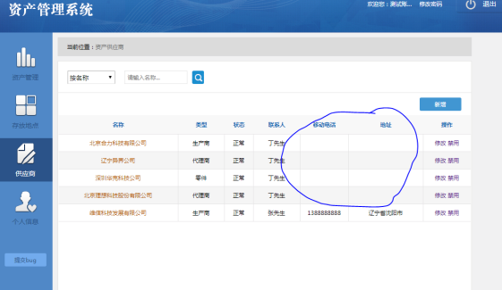
18 | 供应商 | 供应商详情浮层左上角标题错误 | 浏览器：谷歌 浏览器版本： 1、系统管理员账号密码输入登陆进入供应商页面 2、点击供应商名称进入详情查看，供应商详情浮层左上角标题显示为资产存放地点 | 低 | 01_01 | 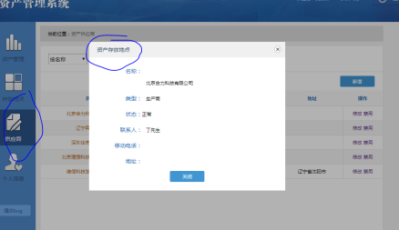
19 | 供应商 | 供应商搜索框失效 | 浏览器：谷歌 浏览器版本： 1、系统管理员账号密码输入登陆进入供应商页面 2、在搜索框输入辽宁点击搜索，搜索框清空，显示结果不变 | 中 | 01_02 | 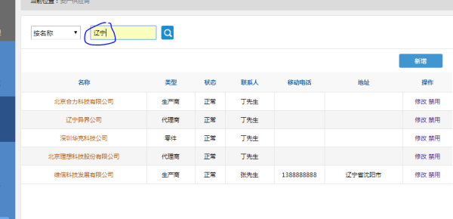
20 | 存放地点 | 供应商查看详情页面显示错行 | 浏览器：谷歌 浏览器版本： 1、系统管理员账号密码输入登陆进入存放地点页面 2点击存放地点名称打开详情浮层，发现名称显示与所显示的名称不在同一行 | 低 | 01_02 | 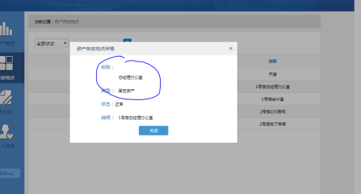
21 | 存放地点 | 存放地点搜索框失效 | 浏览器：谷歌 浏览器版本： 1、系统管理员账号密码输入登陆进入存放地点页面 2、在搜索框输入总经理办公室点击搜索，搜索框清空，显示结果不变 | 中 | 01_02 | 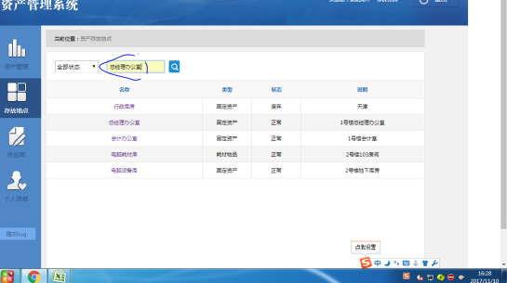
22 | 存放地点 | 存放详情查看显示错误 | 浏览器：谷歌 浏览器版本： 1、系统管理员账号密码输入登陆进入存放地点页面 2点击存放地点名称打开详情浮层，发现耗材类型不一致 | 中 | 01_02
23 | 存放地点 | 存放详情查看显示错误 | 浏览器：谷歌 浏览器版本： 1、系统管理员账号密码输入登陆进入存放地点页面 2点击存放地点名称打开详情浮层，发现状态不一致 | 中 | 01_02 | 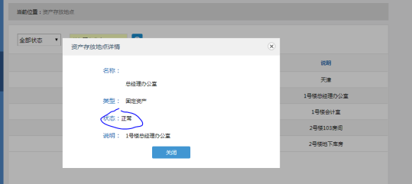
24 | 资产管理 | 搜索状态选择使用，搜索结果不存在 | 浏览器：谷歌 浏览器版本： 1、系统管理员账号密码输入登陆进入资产管理页面 2、搜索状态栏选择使用状态点击搜索，显示结果为空 | 中 | 01_02 | 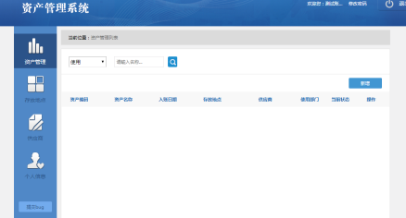
25 | 资产管理 | 资产管理列表数据为空 | 浏览器：谷歌 浏览器版本： 1、系统管理员账号密码输入登陆进入资产管理页面 2、资产管理列表中使用部门数据为空 | 中 | 01_02
26 | 资产管理 | 资产管理页面文字显示错误 | 浏览器：谷歌 浏览器版本： 1、系统管理员账号密码输入登陆进入资产管理页面 2、资产管理页面修改字符显示为休改 | 中 | 01_02 | 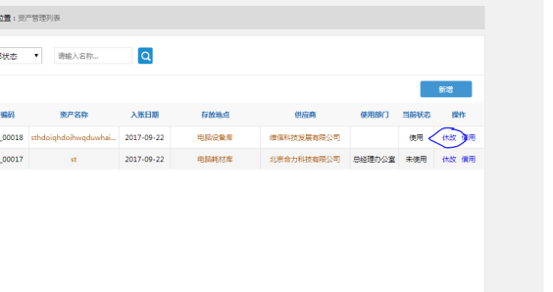
27 | 资产管理 | 资产管理详情浮层状态显示错误 | 浏览器：谷歌 浏览器版本： 1、系统管理员账号密码输入登陆进入资产管理页面 2、资产管理详情浮层状态显示与资产管理列表详情数据显示不一致 | 中 | 01_02 | 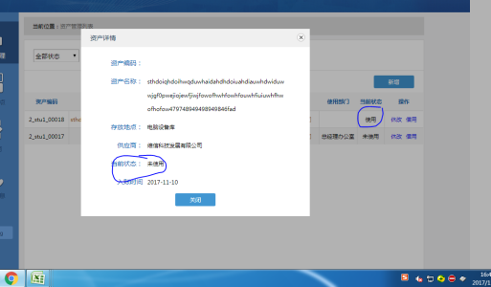
28 | 资产管理 | 资产管理详情浮层状态显示错误 | 浏览器：谷歌 浏览器版本： 1、系统管理员账号密码输入登陆进入资产管理页面 2、资产管理详情浮层状态资产编码未显示 | 中 | 01_02 | 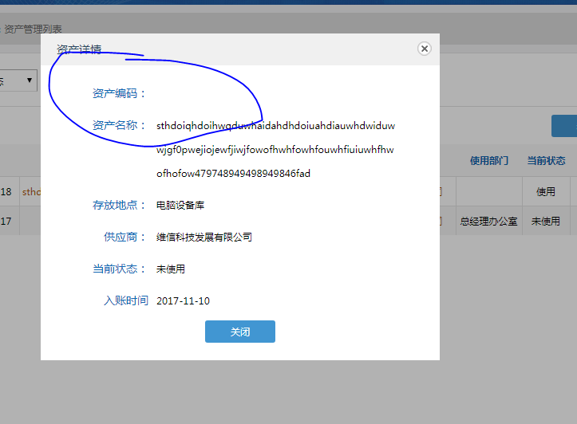
29 | 资产管理 | 资产借用备注说明提示错误 | 浏览器：谷歌 浏览器版本： 1、系统管理员账号密码输入登陆进入资产管理页面 2、点击资产借用，进入资产借用页面，备注说明的250字变为100字 | 中 | 01_02 | 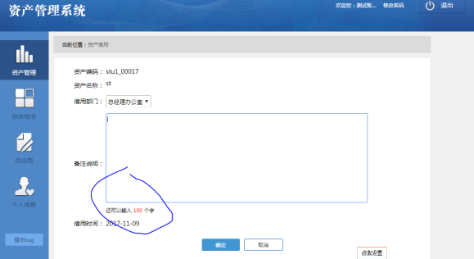
30 | 资产管理 | 资产借用归还后，资产管理列表部分数据丢失 | 浏览器：谷歌 浏览器版本： 1、系统管理员账号密码输入登陆进入资产管理页面 2、资产借用归还后，资产管理列表部分数据丢失 | 中 | 01_02 | 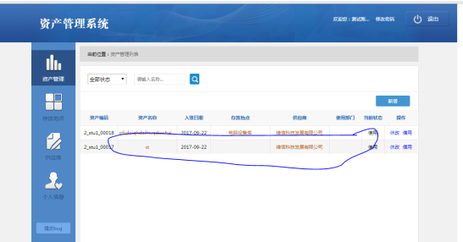
31 | 资产管理 | 资产管理新增名称可以超过30字 | 浏览器：谷歌 浏览器版本： 1、系统管理员账号密码输入登陆进入资产管理页面 2、资产新增名称输入超30字可以保存成功 | 中 | 01_02 | 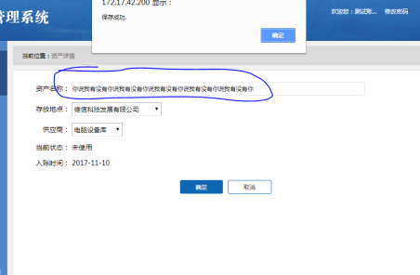
32 | 资产管理 | 资产新增名称输入含有特殊字符可以保存成功 | 浏览器：谷歌 浏览器版本： 1、系统管理员账号密码输入登陆进入资产管理页面 2、资产新增名称输入含有特殊字符可以保存成功 | 中 | 01_02 | 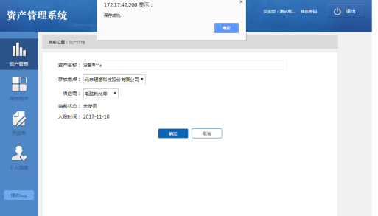
33 | 资产管理 | 借用备注等于250字时会报错不能保存成功 | 浏览器：谷歌 浏览器版本： 1、系统管理员账号密码输入登陆进入资产管理页面 2、借用备注等于250字时会报错不能保存成功 | 中 | 01_02 | 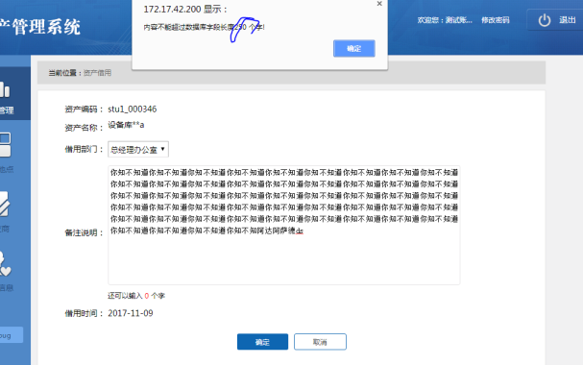
34 | 资产管理 | 借用时间不是当前时间 | 浏览器：谷歌 浏览器版本： 1、系统管理员账号密码输入登陆进入资产管理页面 2、借用时间不是当前时间 | 高 | 01_02 | 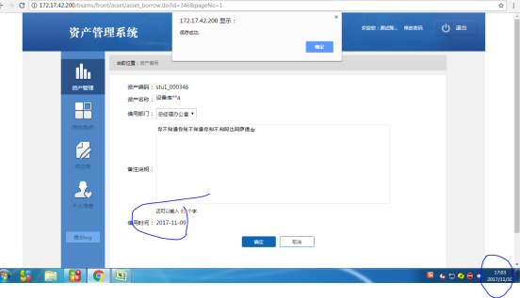
35 | 资产管理 | 借用资产归还后状态还是使用 | 浏览器：谷歌 浏览器版本： 1、系统管理员账号密码输入登陆进入资产管理页面 2、借用资产归还后状态还是使用 | 高 | 01_02
36 | 资产入库 | 资产入库登记不选择供应商，提交后提示框内文字错误 | 浏览器：谷歌 浏览器版本： 1、系统管理员账号密码输入登陆进入资产入库页面 2、资产入库登记不选择供应商，提交后提示框内文字错误 |  | 01_03 | 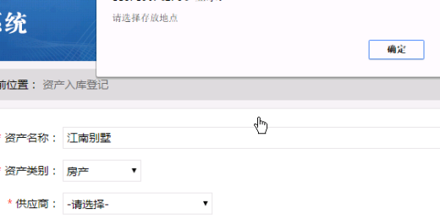
37
38
39
40
41
42
43
44
45
46
47
48 |  |  |  |  | 01_01
49
50
51
52
53
54
55
56
57
58
59
60
61
62
63
64
2
2
2
2
2
2
2
2
2
2
2
2
2
2
2
2
2

